Sheet1
省卫生健康委视觉系统（办公用品）制作方案
序号 | 名称 |  | 设计方案 | 材质 | 规格 | 成品所需时间 | 数量 | 单位 | 单价 | 金额 | 备注
1 | 活页笔记本 | 活页笔记本黑色皮面大号 | 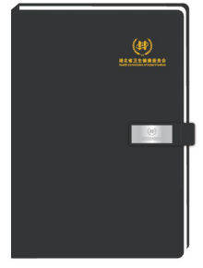 | 软皮面黑色哑光吸铁石扣（含内页）独立包装 | 180*260 | 15天 | 300 | 套 |  |  | 含铁扣激光雕刻，9孔，质量见样品，需设计打样
2 |  | 活页芯大 | 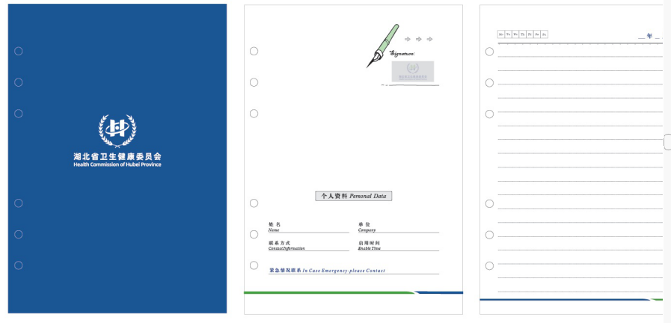 | 象牙白道林纸，注意孔距和皮面孔距一致 | 174*246 | 15天 | 100 | 本 |  |  | 9孔，质量见样品，需设计打样
3 |  | 活页笔记本黑色皮面小号 | 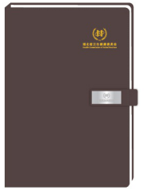 | 软皮面黑色哑光吸铁石扣（含内页）独立包装 | 155*220 | 15天 | 300 | 套 |  |  | 含铁扣激光雕刻，6孔。质量见样品，需设计打样
4 |  | 活页芯小 |  | 象牙白道林纸，注意孔距和皮面孔距一致 | 142*206 | 15天 | 100 | 本 |  |  | 6孔，质量见样品，需设计打样
5 | 常规笔记本 | 笔记本棕色皮面小号 |  | 软皮面深棕色，象牙白道林纸（含内页）独立包装 | 150*220 | 15天 | 500 | 套 |  |  | 质量见样品，需设计打样
6 |  | 笔记本黑色皮面大号 | 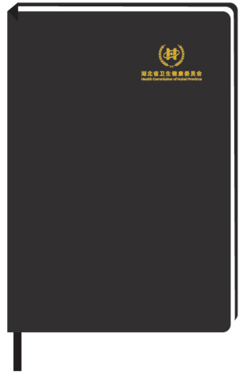 | 软皮面黑色，象牙白道林纸（含内页）独立包装 | 180*260 | 15天 | 500 | 套 |  |  | 质量见样品，需设计打样
8 | 文件夹 | 呈阅件 | 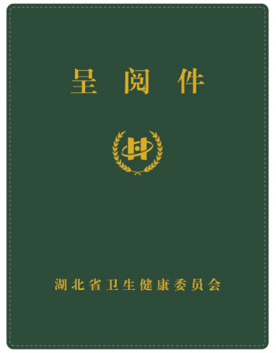 | 皮面绿色，不带拉链、带弹簧夹（质量好） | 330*250*20 | 15天 | 100 | 个 |  |  | 质量见样品，需设计打样
9 |  | 请示件 |  | 皮面绿色不带拉链、带弹簧夹（质量好） | 330*250*20 | 15天 | 100 | 个 |  |  | 质量见样品，需设计打样
10 |  | 密件夹 | 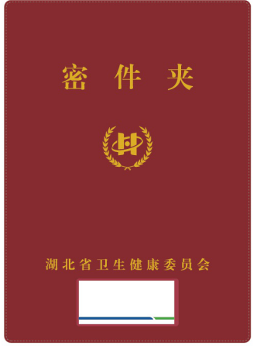 | 皮面红色，带拉链、不要夹子 | 360*260*30 | 15天 | 100 | 个 |  |  | 质量见样品，需设计打样
11 | 纸杯 |  |  | 食品级木浆纸+食品级PE薄膜、环保材质 | 250ML | 10-15天 | 40000 | 个 |  |  | 280G进口纸，质量见样品，需设计打样
12 | N次贴 | N此贴长方形 |  | 红黄蓝绿四色独立包装，常规N次贴用纸，纸张80G以上 | 75*100 | 10-15天 | 2000 | 本 |  |  | 50P每本 4个品种各500本，需设计打样
13 |  | N次贴正方形 |  | 红黄蓝绿四色独立包装，常规N次贴用纸，纸张80G以上 | 75*75 | 10-15天 | 2000 | 本 |  |  | 50P每本 4个品种各500本，需设计打样
 |  |  |  |  |  |  |  |  |  | 0

